상품제안서
에코라이프 도톰한 양면 플란넬 비치 바스 목욕 타올 CB894 | 상품코드: F27423

 |  |  |  |  |  |  | 02-412-0044 | www.easy1.co.kr
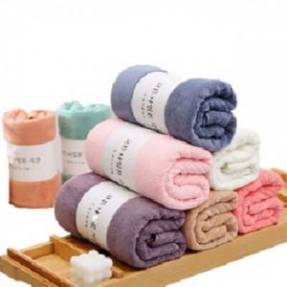

【상세/제작정보】 | 스티커 제작및 부착 비용 별도 문의.

【인쇄/포장옵션】 | / 포장불가능

【공급단가】 | 수량 | 130~ | 300~ | 500~ | 1,000~ | 3,000~
*VAT별도 | 단가 | 5,520원 | 5,420원 | 5,290원 | 5,190원 | 5,060원

【상품 URL】 | https://dev.easy1.co.kr:443/src/goods_detail.php?gdno=27423

